calibracion_fsr_dinamometro
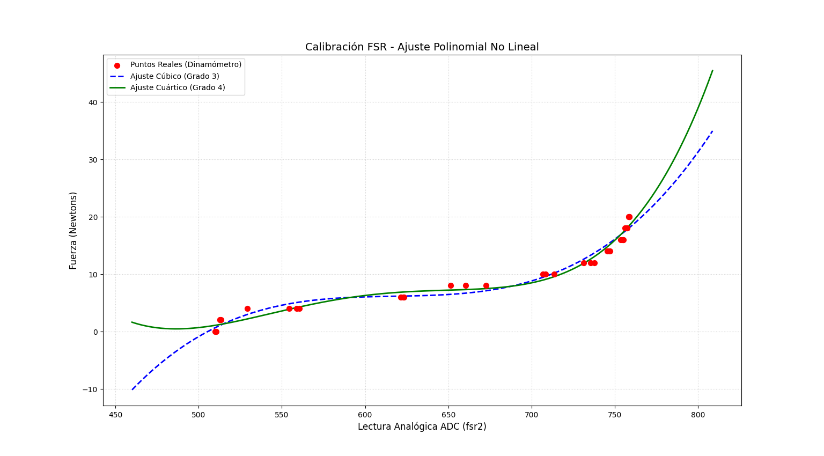
Prueba | ADC_fsr2_Promedio | Fuerza_Newtons
1 | 510.37 | 0.00
2 | 510.08 | 0.00
3 | 509.95 | 0.00
4 | 512.71 | 2.00
5 | 512.88 | 2.00
6 | 513.37 | 2.00
7 | 529.34 | 4.00
8 | 554.39 | 4.00
9 | 558.98 | 4.00
10 | 560.44 | 4.00
11 | 621.39 | 6.00
12 | 623.02 | 6.00
13 | 623.22 | 6.00
14 | 651.49 | 8.00
15 | 660.44 | 8.00
16 | 672.76 | 8.00
17 | 706.80 | 10.00
18 | 708.35 | 10.00
19 | 713.63 | 10.00
20 | 731.20 | 12.00
21 | 735.39 | 12.00
22 | 737.71 | 12.00
23 | 745.51 | 14.00
24 | 746.61 | 14.00
25 | 747.05 | 14.00
26 | 753.59 | 16.00
27 | 754.73 | 16.00
28 | 754.95 | 16.00
29 | 755.27 | 16.00
30 | 756.15 | 18.00
31 | 756.73 | 18.00
32 | 757.32 | 18.00
33 | 757.34 | 18.00
34 | 758.39 | 20.00
35 | 758.58 | 20.00
36 | 758.46 | 20.00
37 | 758.76 | 20.00

